Upload(시중가)-별도입력
표준내역코드 | 세부공종 | 품명 | 규격 | 단위 | 수량 | 재료비단가 | 재료비소계 | 노무비단가 | 노무비소계 | 기계경비단가 | 기계경비소계 | 기타경비단가 | 기타경비소계 | 할증코드 | 재료비할증율 | 노무비할증율 | 할증내용
 | 999999 | 고무발포 관보온 | 25t x D15 | m | 14 | 7,231 | 83,012 | 7,764 | 78,261 |  | - |  | -
 | 999999 | 고무발포 관보온 | 40t x D15 | m | 12 | 14,021 | 137,967 | 12,755 | 110,203 |  | - |  | -
 | 999999 |  |  |  |  |  |  |  |  |  |  |  | -
 | 999999
 | 999999

 | 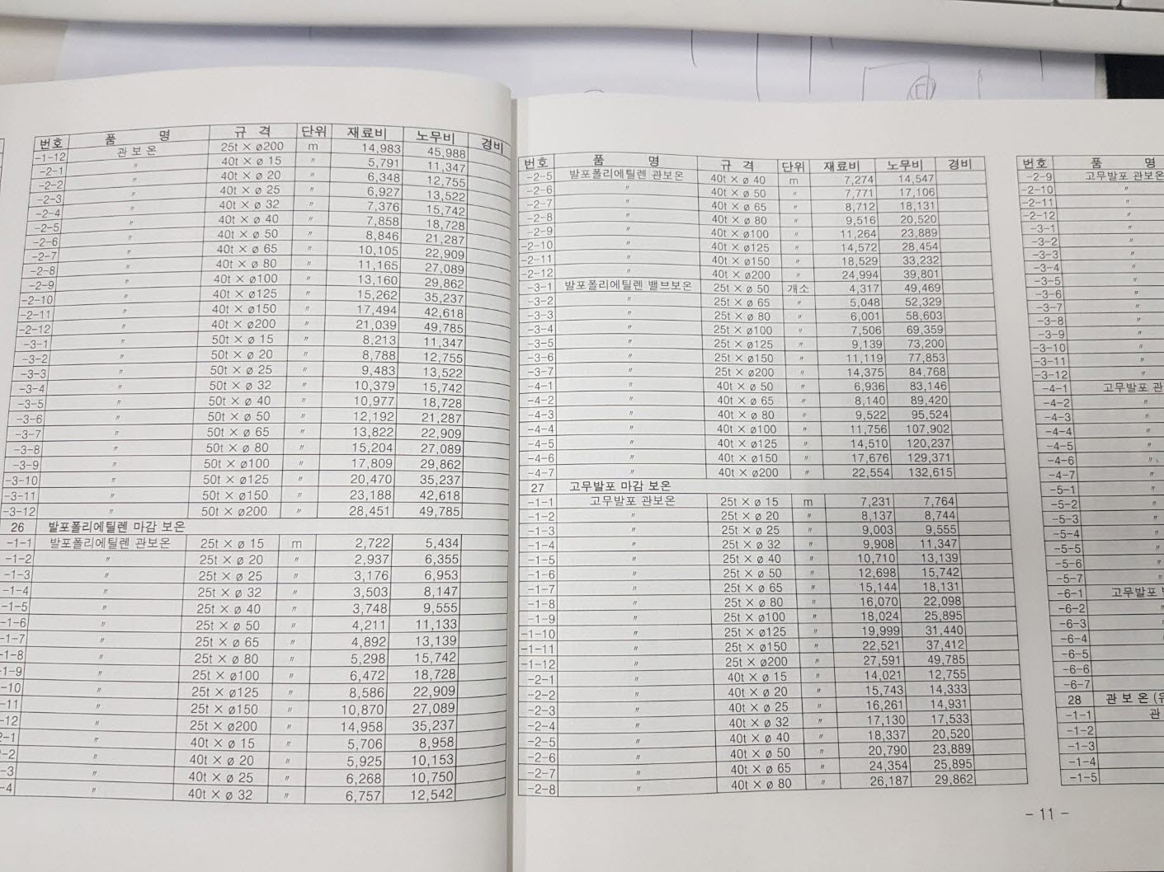

 | 고무발포 관보온 (25년 기계일위대가표 P-11)

